Trilex
Lista de Brigadistas de Emergencias - Planta Trilex

 | Atilio Paredes Técnico de Planta Impresión de Etiquetas |  | Angel Macías Técnico de Planta Extrusión |  | Angel Cardenas Técnico de Planta Extrusión
 | William Sánchez Operador de Planta Extrusión |  | Heymann Enz Nicolas Supervisor de Producción |  | Balon Tobar Carlos Andres Auxiliar de Planta Extrusión
 | Galo Molina Técnico de Planta Conversión Sellado |  | José Menéndez Técnico de Planta Conversión Perforado |  | César Quito Técnico de Planta Impresión de Etiquetas
 | Angel Zambrano Técnico de Planta Conversión Sellado |  | Henry Toala Técnico de Planta Conversión Perforado |  | Guido Rojas Mecánico Senior Ingeniería - Mantenimiento
 | Leonardo Albarado Técnico de Planta Impresión de Fundas |  | José Mogrovejo Técnico de Planta Impresión de Etiquetas

PMU
Puesto de Mando Unificado
Opción 1
Oscar Cervantes
Gerente de Planta
Opción 2
Steeven Pérez
Asistente de Sistema de Gestión Intergrado
Opción 3
Alex León
Jefe de Producción

Jefe de Brigada Steeven Pérez Asistente de Sistema de Gestión Intergrado | 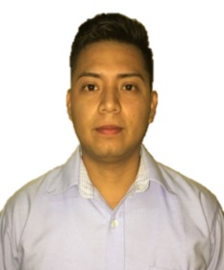 | Actualizado Septiembre 2019 |  | Vocero de Prensa Oscar Cervantes Gerente de Planta

Turno1 | 6
Turno2 | 5
Turno 3 | 3

